開発環境構築
開発環境インストール手順書

 | Eclipse
 |  | https://mergedoc.osdn.jp/
 |  |  | ↑からダウンロード、結構時間かかります。。。
 |  |  | バージョンに関してはなるべく新しいものが好ましい

 |  | 環境変数の設定
 |  |  | 恐らくほとんどのPCでは設定されているはず。。。
 |  |  | 分からなければ、下記を参照
 |  |  | https://qiita.com/hiesiea/items/54e49dabfb5606edb54d

 |  |  | 環境変数の設定ができているかの確認
 |  |  |  | ①コマンドプロンプト起動(windowsキー+Rで、「cmd」と検索)
 |  |  |  | ②「java -version」と入力し、下記が出てくれば設定できている
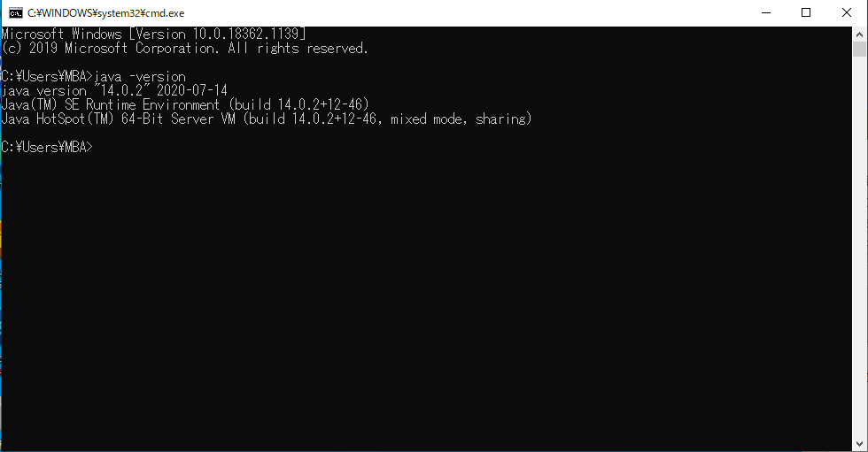

 |  |  | 同時にTomcatの環境変数も設定しておくとよい
 |  |  | https://www.javadrive.jp/servlet/install/index6.html

 | MySQL
 |  | https://dev.mysql.com/downloads/installer/
 |  |  | 上からダウンロード
 |  |  | インストーラーを起動
 |  |  | その後は、下記を見ながらインストールするとよい(基本「next」と「execute」を繰り替えす)
 |  |  | https://techacademy.jp/magazine/1940

 |  |  | Rootとパスワードの設定があるが、任意のものでよい(忘れないように下記のようにするとよい)
 |  |  |  | Root： |  |  | root
 |  |  |  | Password： |  |  | password

 |  | 環境変数の設定
 |  |  | https://www.dbonline.jp/mysql/install/index8.html

 |  | 設定出来たら起動するかを確認
 |  |  | ①コマンドプロンプトを起動
 |  |  | ②「mysql -u (rootで設定した名前) -p」でEnter
 |  |  | ③パスワードを聞かれるので、パスワードを入力
 |  |  | ④下記が出てくれば成功
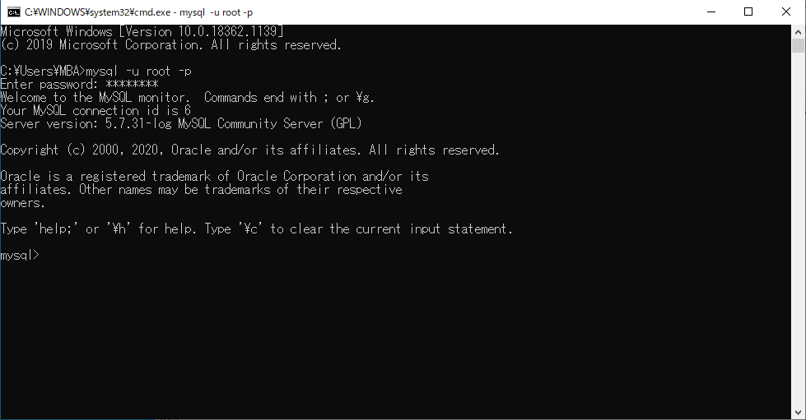

 |  | 言語の設定
 |  |  | 基本的には問題ないと思われるが、文字化けを起こす可能性があるので
 |  |  | データベースを作る前に確認しておく必要がある
 |  |  | ①MySQLに接続している状態で「show variables like "chara%";」と入力
 |  |  | ※下記にはないが「latin1」みたいなものが設定されていると文字化けを起こす可能性がある

 |  |  | ②文字化け対象の言語が設定されていた場合、下記を見ながら設定ファイルを編集してみる
 |  |  |  | https://proengineer.internous.co.jp/content/columnfeature/6653

 | JDBC Driver
 |  | eclipseとデータベースを連携するのに、JDBC Driverが必要になる
 |  | 下記からダウンロードをしておく
 |  |  | https://dev.mysql.com/downloads/connector/j/5.1.html
 |  | eclipse上での格納場所
 |  |  | WebContent
 |  |  | └ | WEB-INF
 |  |  |  | └ | lib | ←に格納

